Introduction
Placette témoin FFPP
Division forestière 8 Jura bernois
 |  |  |  |  | Mise à la ligne: alt - retour
Commune: | Renan
Lieu: | Droit de Renan
Placette témoin no: | 2 (A + B) |  | Récapitulation de l'inventaire
Surface en ha 2 (A + B) | 0.88 | ha | 2 A en-dessous du chemin 0.28 ha
 |  | ha | 2 B en-dessus du chemin, total 0.60 ha
Date du 1er relevé: | 09/04/2009
Auteur: | PYV
Coordonnées du centre: | 561.480 | / | 220.210 | 2 (A + B)
Altitude: | 1000 | m
Déclivité moyenne: | 55% |  | 2 A | 85% 2 B
Date de la mise à jour: | 15/12/2009
1er inventaire: | 2009-04-09

Limite communale
Chemin forestier de La Charbonnière

Placette 2A Renan
Ligne CFF

Route cantonale

Village de Renan

1
NaiS / Formulaire 1 |  |  |  |  |  |  |  | Situation
Commune: | Renan |  | Lieu: | Droit de Renan |  |  | Placette témoin n°: |  | 2 (A + B) | Date: | 2009-04-09 | Auteur: | PYV
Coordonnées: | 561.480 | 220.210 | Altitude: | 1000 | m | Déclivité %: | 60% | Annexes: formul. n° 2 ◻ n° 3 ◻ n° 4 ◻ n° 5 ◻ Plan 1:5000 ◻ Listes des photos ◻ Autres
Plan de situation |  |  |  |  |  |  |  |  |  |  | Fonction(s) de la forêt
 |  |  |  |  |  |  |  |  |  |  | FFPP, chutes de pierres
 |  |  |  |  |  |  |  |  |  |  | ligne CFF en dessous
 |  |  |  |  |  |  |  |  |  |  | Type d'objectif

Chemin forestier de la Charbonnière
 |  |  |  |  |  |  |  |  |  |  | Motif du choix de cette placette (domaine d'application et problématique)
 |  |  |  |  |  |  |  |  |  |  | - Parcelle représentative des forêts FFPP du Jb
 |  |  |  |  |  |  |  |  |  |  | - Les travaux FFPP seront entrepris en automne 2009
 |  |  |  |  |  |  |  |  |  |  | dans le périmètre CFF (périmètre de la placette 2A)

2 B
 |  |  |  |  |  |  |  |  | 0.28 | Placette 2 A
 |  |  |  |  |  |  |  |  | 0.60 | Placette 2 B
 |  |  |  |  |  |  |  |  | 0.88 | Placette 2 total
Limite de propriété
 |  |  |  |  |  |  |  |  |  |  | Représentation du peuplement
2 A
Sa
 |  |  |  |  |  |  |  |  |  |  | (esquisse profil, bref descriptif)

Ep
Ban de rocher
2 B
Legende:
F1,2,3 Fotostandorte
P: Autoparkplatz
Eckpunkte (Pfähle)
Chemin de La Charbonnière

Hê
2 A

Limite inférieure de la forêt
La placette 2A se trouve entre le chemin de La Charbonnière et la lisière du pâturage en-dessous (0.28 ha)

P2/634.336/173.718, Bah 20
Fotostandort
F1
Fotostandort
F2
P1/634.457/173.771, Bah 35
Fotostandort
F3

P3/634.273
173.847, Fi 62
Eckpunkt
E1

Eckpunkt
E2
P4/634.338/173.885, Fi 14
Eckpunkt
E3

Stangen-
holz
Runse
Runse
Eckpunkt
E4

P
Autoparkplatz
Felsen
Felsen

Bu
Wanderweg
Fö

Nordrichtung?

Ta

P2/634.336/173.718, Bah 20
Fotostandort
F1
BAh
F2
Fotostandort
P1/634.457/173.771, Bah 35
Fotostandort
F3

Eckpunkt
E1
Es
Fi
P3/634.273
173.847, Fi 62
Eckpunkt
E2
Eckpunkt
E3
P4/634.338/173.885, Fi 14
E4
Eckpunkt
Stangen-
holz
Runse
Runse
P
Autoparkplatz
VoBe
Li

Felsen

Felsen

Wanderweg
Nordrichtung?
Fö
Lä
Bu

BAh
BAh
Ta
Ta
Ta
BAh

Es
Es
Es

VoBe
Li
Fi
Fi
Fi
Fi

Carte portrait
DF8 contrôle surfaces FFPP |  | Ban communal: | Renan
Div. et lieu: | Droit de Renan
Placette no : | 2 (A + B) |  | Date: | 2009-04-09

2 B
2 A
Chemin de la Charbonnière
(limite entre placette 2 A et 2 B

 |  |  |  |  | H 23?

Relevé de la surface par GPS

Photos
DF8 contrôle surfaces FFPP |  |  |  |  |  | Commune: |  |  | Renan

Div. et lieu: |  |  | Droit de Renan

Placette no: |  |  |  | 2 (A + B) |  |  |  |  |  | Date du contrôle: | 2009-04-09

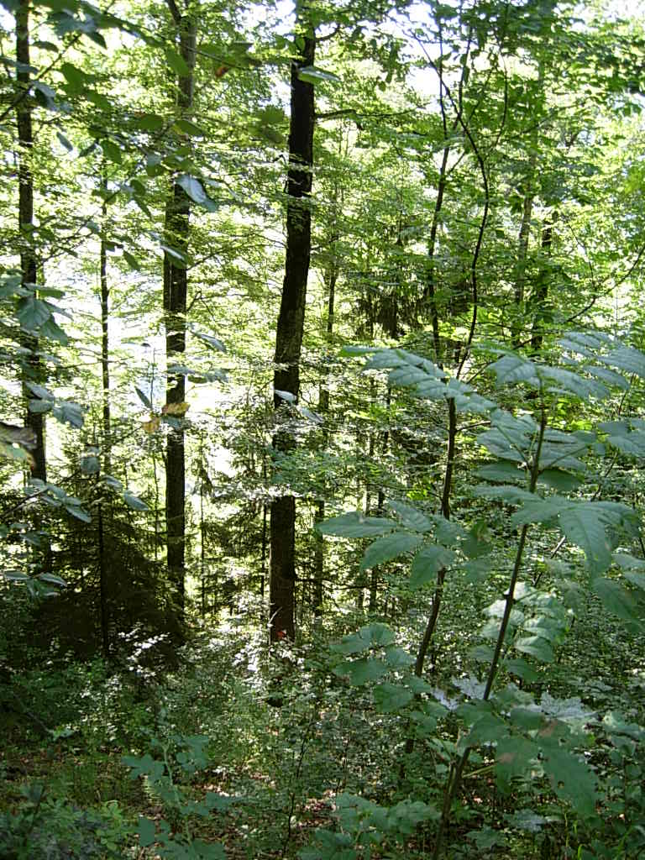
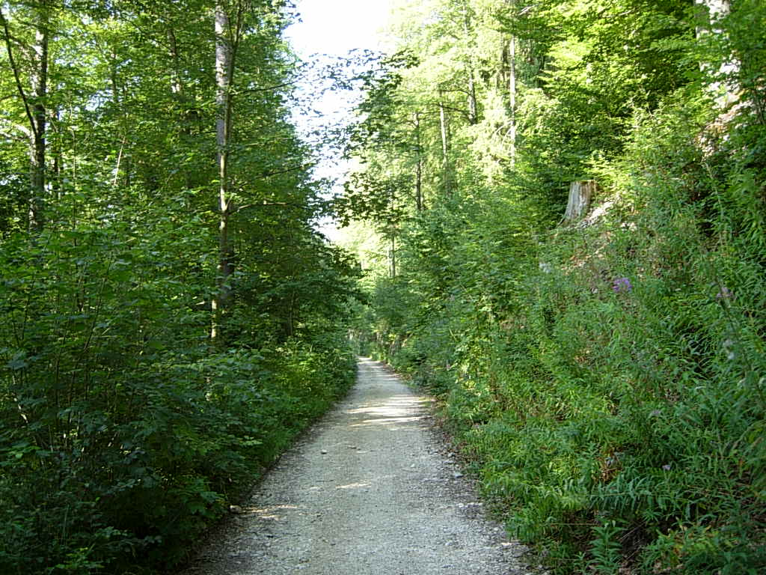

Photo no: |  | 1 | F3, La placette 3A se trouve en dessous du chemin de La Charbonnière (à gauche sur la photo) |  | Photo no: |  | 2 | F3, vu du peuplement avant l'intervention d'automne 2009
 | 2009-08-17 |  |  |  |  | 2009-08-17

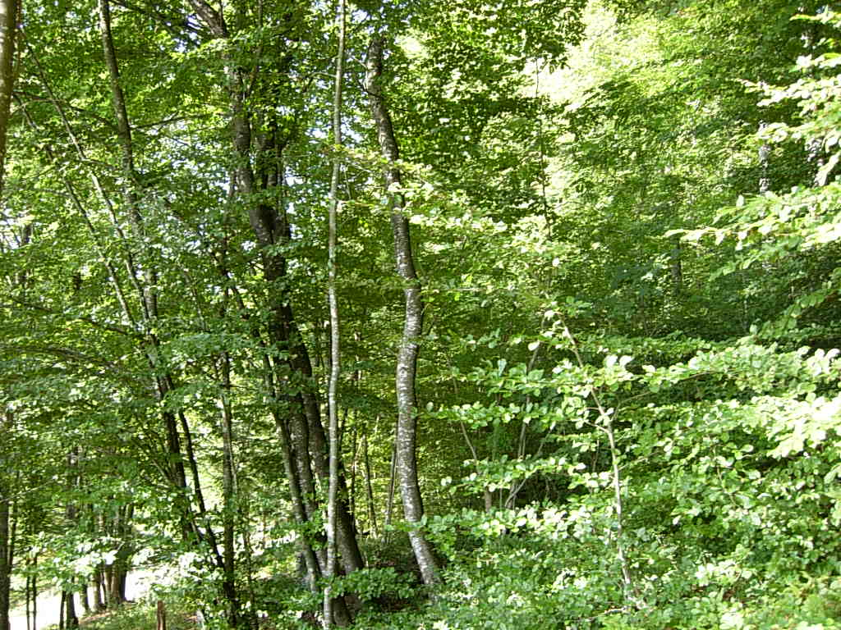
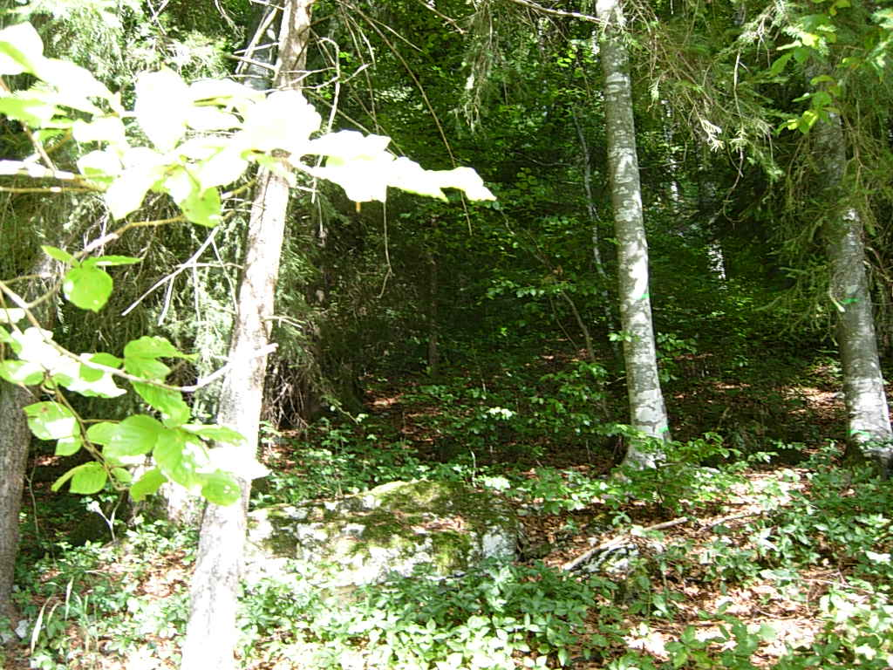

Photo no: |  | 3 | F4 bas de la placette au niveau du pâturage |  | Photo no: |  | 4 | F4, intérieur de la forêt
 | 2009-08-17 |  |  |  |  | 2009-08-17

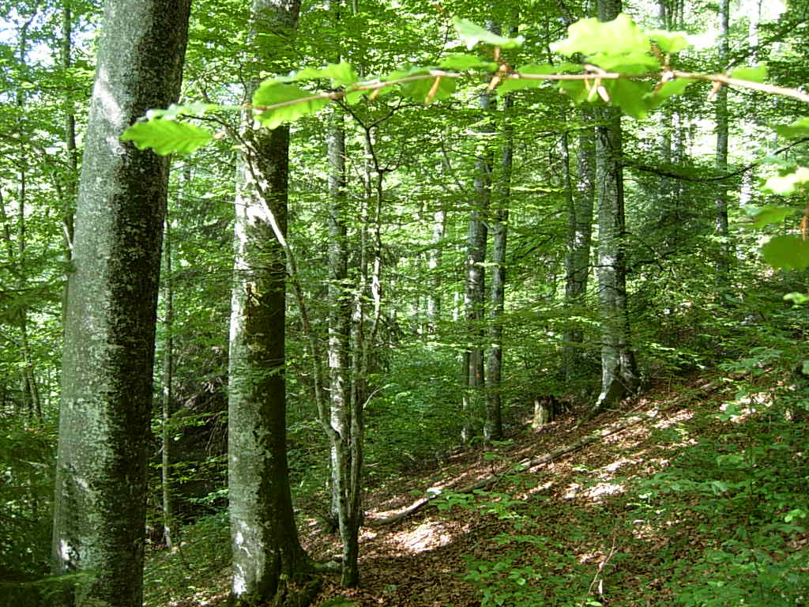
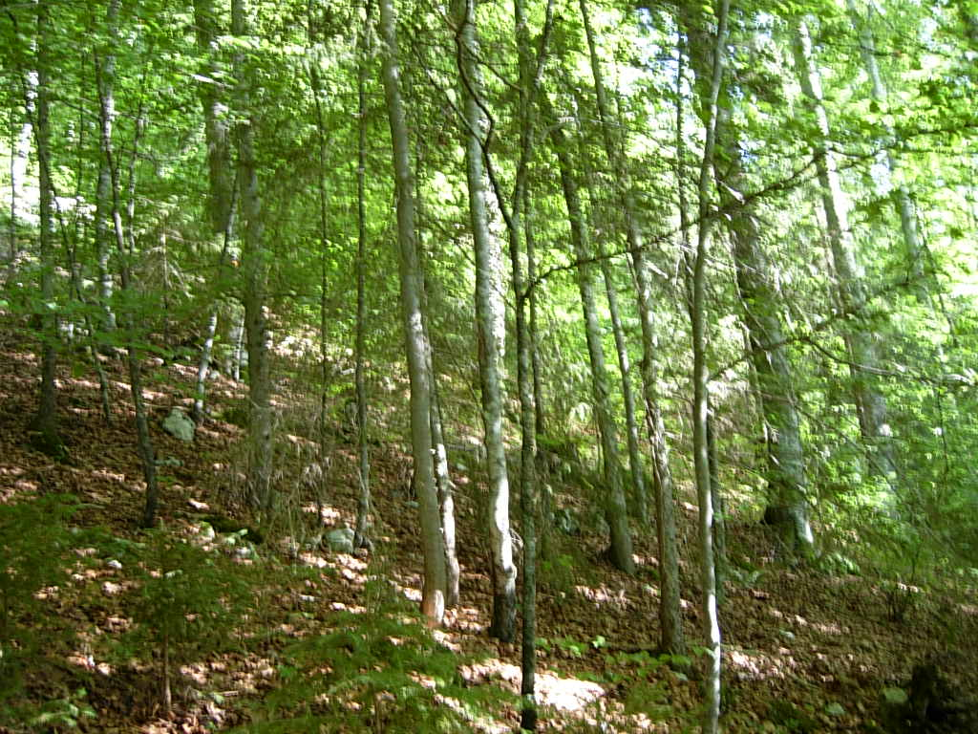

Photo no: |  | 5 | F5, Au milieu du peuplement avant la coupe 2009 |  | Photo no: |  | 6 | F5 Sous étage avant la coupe, il ne peut que difficilement ce développer par rapport à la Futaie
 | 2009-08-17 |  |  |  |  | 2009-08-17

Inventaire 1
Inventaire des volumes en sylves. |  |  |  |  | Commune: | Renan |  |  |  | Altitude moyenne: | 1000 | m | Feuille: | 1 | recto

Lieu : | Droit de Renan |  |  |  |  |  |  |  | Date du relevé: | 09/04/2009 |  |  | Placette no: | 2 A |  |  |  |  |  |  |  |  |  |  | 2
Surface: | 0.28 | ha | 351.3 | m3/ha |  | 232 | pces/ha | 43.1 | m2 par pce |  |  | 6.6 | m entre les tiges
Remarques: | 1er inventaire de la surface: le 9 avril 2009
Tariv VD moyen à long

 | Résineux pièces |  |  |  |  |  |  | Résineux en sylves |  |  |  |  |  |  |  |  | Tarif résineux Vaudois |  |  |  |  | Tarif Jb Epicéa |  |  |  |  | Tarif Jb Sapin
DHP | Ep | Sa | Secs |  |  | Aut. R. |  | Ep | Sa | Secs | 0 | 0 | Aut. R. | DHP |  |  | T1 | T1 / T2 | T2 | T2 / T3 | T4 |  |  | EP faible | EP moyen | EP fort |  |  | Sa faible | Sa moyen | Sa fort

16 |  | 2 |  |  |  |  |  | 0 | 0 | 0 | 0 | 0 | 0 | 16 |  | 16 | 0.10 | 0.13 | 0.15 | 0.18 | 0.20 | 18 | 1 | 0.165 | 0.181 | 0.180 | 18 | 1 | 0.148 | 0.150 | 0.150
18 | 4 |  | 4 |  |  |  |  | 1 | 0 | 1 | 0 | 0 | 0 | 18 |  | 18 | 0.15 | 0.18 | 0.20 | 0.25 | 0.30 | 22 | 2 | 0.302 | 0.338 | 0.350 | 22 | 2 | 0.263 | 0.269 | 0.276
20 |  |  | 1 |  |  |  |  | 0 | 0 | 0 | 0 | 0 | 0 | 20 |  | 20 | 0.20 | 0.23 | 0.25 | 0.33 | 0.40 | 26 | 3 | 0.518 | 0.565 | 0.605 | 26 | 3 | 0.450 | 0.457 | 0.480
22 |  |  |  |  |  |  |  | 0 | 0 | 0 | 0 | 0 | 0 | 22 |  | 22 | 0.25 | 0.28 | 0.30 | 0.40 | 0.50
24 |  |  |  |  |  |  |  | 0 | 0 | 0 | 0 | 0 | 0 | 24 |  | 24 | 0.30 | 0.35 | 0.40 | 0.50 | 0.60
 |  |  |  |  |  |  |  |  |  |  |  |  | 0 | 24

26 | 1 |  |  |  |  |  |  | 1 | 0 | 0 | 0 | 0 | 0 | 26 |  | 26 | 0.35 | 0.43 | 0.50 | 0.60 | 0.70 | 30 | 4 | 0.714 | 0.809 | 0.896 | 30 | 4 | 0.666 | 0.723 | 0.785
28 |  |  |  |  |  |  |  | 0 | 0 | 0 | 0 | 0 | 0 | 28 |  | 28 | 0.45 | 0.53 | 0.60 | 0.73 | 0.85 | 34 | 5 | 0.937 | 1.084 | 1.223 | 34 | 5 | 0.918 | 1.033 | 1.152
30 |  |  |  |  |  |  |  | 0 | 0 | 0 | 0 | 0 | 0 | 30 |  | 30 | 0.55 | 0.63 | 0.70 | 0.85 | 1.00 | 38 | 6 | 1.186 | 1.390 | 1.587 | 38 | 6 | 1.207 | 1.386 | 1.570
32 |  |  |  |  |  |  |  | 0 | 0 | 0 | 0 | 0 | 0 | 32 |  | 32 | 0.65 | 0.73 | 0.80 | 0.98 | 1.15 | 42 | 7 | 1.463 | 1.728 | 1.989 | 42 | 7 | 1.531 | 1.782 | 2.037
34 |  |  |  |  |  |  |  | 0 | 0 | 0 | 0 | 0 | 0 | 34 |  | 34 | 0.75 | 0.85 | 0.95 | 1.13 | 1.30 | 46 | 8 | 1.767 | 2.097 | 2.428 | 46 | 8 | 1.893 | 2.221 | 2.555
36 |  |  |  |  |  |  |  | 0 | 0 | 0 | 0 | 0 | 0 | 36 |  | 36 | 0.85 | 0.98 | 1.10 | 1.28 | 1.45 | 50 | 9 | 2.098 | 2.498 | 2.903 | 50 | 9 | 2.290 | 2.704 | 3.123
38 |  |  |  |  |  |  |  | 0 | 0 | 0 | 0 | 0 | 0 | 38 |  | 38 | 1.00 | 1.13 | 1.25 | 1.45 | 1.65 | 54 | 10 | 2.456 | 2.929 | 3.416 | 54 | 10 | 2.724 | 3.230 | 3.742
40 |  |  |  |  |  |  |  | 0 | 0 | 0 | 0 | 0 | 0 | 40 |  | 40 | 1.15 | 1.28 | 1.40 | 1.63 | 1.85 | 58 | 11 | 2.840 | 3.392 | 3.966 | 58 | 11 | 3.194 | 3.799 | 4.410
42 |  |  |  |  |  |  |  | 0 | 0 | 0 | 0 | 0 | 0 | 42 |  | 42 | 1.30 | 1.45 | 1.60 | 1.83 | 2.05 | 62 | 12 | 3.252 | 3.887 | 4.554 | 62 | 12 | 3.701 | 4.412 | 5.129
44 |  |  |  |  |  |  |  | 0 | 0 | 0 | 0 | 0 | 0 | 44 |  | 44 | 1.45 | 1.63 | 1.80 | 2.03 | 2.25 | 66 | 13 | 3.691 | 4.412 | 5.178 | 66 | 13 | 4.244 | 5.068 | 5.898
46 |  |  |  |  |  |  |  | 0 | 0 | 0 | 0 | 0 | 0 | 46 |  | 46 | 1.60 | 1.80 | 2.00 | 2.23 | 2.45 | 70 | 14 | 4.157 | 9.969 | 5.839 | 70 | 14 | 4.823 | 5.767 | 6.717
48 | 1 |  |  |  |  |  |  | 2 | 0 | 0 | 0 | 0 | 0 | 48 |  | 48 | 1.75 | 1.98 | 2.20 | 2.33 | 2.45 | 74 | 15 | 4.650 | 5.558 | 6.538 | 74 | 15 | 5.439 | 6.509 | 7.587
50 |  |  |  |  |  |  |  | 0 | 0 | 0 | 0 | 0 | 0 | 50 |  | 50 | 1.90 | 2.15 | 2.40 | 2.55 | 2.70 | 78 | 16 | 5.171 | 6.177 | 7.274 | 78 | 16 | 6.091 | 7.295 | 8.506
52 |  |  |  |  |  |  |  | 0 | 0 | 0 | 0 | 0 | 0 | 52 |  | 52 | 2.10 | 2.35 | 2.60 | 2.78 | 2.95 | 82 | 17 | 5.718 | 6.828 | 8.046 | 82 | 17 | 6.779 | 8.124 | 9.476
54 |  |  |  |  |  |  |  | 0 | 0 | 0 | 0 | 0 | 0 | 54 |  | 54 | 2.30 | 2.58 | 2.85 | 3.03 | 3.20 | 86 | 18 | 6.292 | 7.511 | 8.856 | 86 | 18 | 7.504 | 8.996 | 10.496
56 |  |  |  |  |  |  |  | 0 | 0 | 0 | 0 | 0 | 0 | 56 |  | 56 | 2.50 | 2.80 | 3.10 | 3.30 | 3.50 | 90 | 19 | 6.893 | 8.224 | 9.703 | 90 | 19 | 8.265 | 9.911 | 11.566
58 |  |  |  |  |  |  |  | 0 | 0 | 0 | 0 | 0 | 0 | 58 |  | 58 | 2.70 | 3.03 | 3.35 | 3.58 | 3.80 | 94 | 20 | 7.521 | 8.969 | 10.587 | 94 | 20 | 9.062 | 10.872 | 13.857
60 |  |  |  |  |  |  |  | 0 | 0 | 0 | 0 | 0 | 0 | 60 |  | 60 | 2.90 | 3.25 | 3.60 | 3.85 | 4.10 | 98 | 21 | 8.177 | 9.746 | 11.509 | 98 | 21 | 9.896 | 11.872 | 13.857
62 |  |  |  |  |  |  |  | 0 | 0 | 0 | 0 | 0 | 0 | 62 |  | 62 | 3.10 | 3.48 | 3.85 | 4.13 | 4.40 | 102 | 22 | 8.859 | 10.553 | 12.467 | 102 | 22 | 10.766 | 12.917 | 15.078
64 | 1 |  |  |  |  |  |  | 4 | 0 | 0 | 0 | 0 | 0 | 64 |  | 64 | 3.30 | 3.73 | 4.15 | 4.43 | 4.70
66 |  |  |  |  |  |  |  | 0 | 0 | 0 | 0 | 0 | 0 | 66 |  | 66 | 3.55 | 4.00 | 4.45 | 4.75 | 5.05
68 |  |  |  |  |  |  |  | 0 | 0 | 0 | 0 | 0 | 0 | 68 |  | 68 | 3.80 | 4.28 | 4.75 | 5.08 | 5.40
70 |  |  |  |  |  |  |  | 0 | 0 | 0 | 0 | 0 | 0 | 70 |  | 70 | 4.05 | 4.55 | 5.05 | 5.40 | 5.75
72 |  |  |  |  |  |  |  | 0 | 0 | 0 | 0 | 0 | 0 | 72 |  | 72 | 4.30 | 4.85 | 5.40 | 5.75 | 6.10
74 |  |  |  |  |  |  |  | 0 | 0 | 0 | 0 | 0 | 0 | 74 |  | 74 | 4.55 | 5.15 | 5.75 | 6.13 | 6.50
76 |  |  |  |  |  |  |  | 0 | 0 | 0 | 0 | 0 | 0 | 76 |  | 76 | 4.80 | 5.45 | 6.10 | 6.50 | 6.90
78 |  |  |  |  |  |  |  | 0 | 0 | 0 | 0 | 0 | 0 | 78 |  | 78 | 5.05 | 5.75 | 6.45 | 6.88 | 7.30
80 |  |  |  |  |  |  |  | 0 | 0 | 0 | 0 | 0 | 0 | 80 |  | 80 | 5.30 | 6.05 | 6.80 | 7.25 | 7.70

Pces > 26 cm | 3 | 0 | 0 | 0 | 0 | 0 | > 26 cm | 7 | 0 | 0 | 0 | 0 | 0 | Sylves | 2.450
Pces < 24 cm | 4 | 2 | 5 | 0 | 0 | 0 | < 26 cm | 1 | 0 | 1 | 0 | 0 | 0 | Sylves
Total pces | 7 | 2 | 5 | 0 | 0 | 0 | Total m3 | 8 | 0 | 1 | 0 | 0 | 0
Total pces | 14 |  |  |  |  |  | Total | 10 |  |  |  |  |  | Sylves | 0.716
% des essences | 11 | 3 | 8 | 0 | 0 | 0 | % des sylves | 8 | 0 | 1 | 0 | 0 | 0

 | Pièces de feuillus |  |  |  |  |  |  | Feuillus en sylves |  |  |  |  |  |  |  |  | Tarif feuillus Vaudois |  |  |  |  | Tarif Jb Hêtre
DHP | Hê | Ers | Frê | Chêne | Tilleul | Aut.f |  | Hê | Ers | Frê | Chêne | Tilleul | Aut.f | DHP |  |  | T1 | T1 / T2 | T2 | T2 / T3 | T4 |  |  | Hê faible | Hê moyen | Hê fort

16 |  |  |  |  |  |  |  | 0 | 0 | 0 | 0 | 0 | 0 | 16 |  | 16 | 0.10 | 0.13 | 0.15 | 0.18 | 0.20 | 18 | 1 | 0.150 | 0.180 | 0.210
18 | 6 |  |  |  |  |  |  | 2 | 0 | 0 | 0 | 0 | 0 | 18 |  | 18 | 0.15 | 0.18 | 0.20 | 0.25 | 0.30 | 22 | 2 | 0.257 | 0.322 | 0.378
20 | 5 |  |  |  |  |  |  | 2 | 0 | 0 | 0 | 0 | 0 | 20 |  | 20 | 0.20 | 0.23 | 0.25 | 0.33 | 0.40 | 26 | 3 | 0.395 | 0.523 | 0.625
22 | 1 |  |  |  |  |  |  | 0 | 0 | 0 | 0 | 0 | 0 | 22 |  | 22 | 0.25 | 0.28 | 0.30 | 0.40 | 0.50
24 | 1 |  |  |  |  |  |  | 1 | 0 | 0 | 0 | 0 | 0 | 24 |  | 24 | 0.30 | 0.35 | 0.40 | 0.50 | 0.60
 |  |  |  |  |  |  |  |  |  |  |  |  |  | 24

26 | 1 |  |  |  |  |  |  | 1 | 0 | 0 | 0 | 0 | 0 | 26 |  | 26 | 0.35 | 0.43 | 0.50 | 0.60 | 0.70 | 30 | 4 | 0.563 | 0.782 | 0.949
...
Pces > 26 cm | 38 | 0 | 0 | 0 | 0 | 0 | > 26 cm | 84 | 0 | 0 | 0 | 0 | 0 | Sylves | 2.22
Pces < 24 cm | 13 | 0 | 0 | 0 | 0 | 0 | < 26 cm | 4 | 0 | 0 | 0 | 0 | 0 | Sylves
Total pces | 51 | 0 | 0 | 0 | 0 | 0 |  | 88 | 0 | 0 | 0 | 0 | 0
Total pces | 51 |  |  |  |  |  | Total | 88 |  |  |  |  |  | Sylves | 1.73

Pces | 65 |  |  |  |  |  | R + F | 98 |  |  |  |  |  | Sylves | 1.51
% des essences | 78 | 0 | 0 | 0 | 0 | 0 | % des sylves | 90 | 0 | 0 | 0 | 0 | 0

Placette FFPP no 2A (Jb) Droit de Renan (en-dessous du chemin) pourcentage des pièces sur la placette
 |  | en %
 |  | pces | sylves
 | Ep | 11 | 8
 | Sa | 3 | 0
 | Secs | 8 | 1
 | 0 | 0 | 0
 | 0 | 0 | 0
 | Aut. R. | 0 | 0
 | Hê | 78 | 90
 | Ers | 0 | 0
 | Frê | 0 | 0
 | Chêne | 0 | 0
 | Tilleul | 0 | 0
 | Aut.f | 0 | 0
 |  | 100 | 100

Placette FFPP no 2A (Jb) Droit de Renan (en-dessous du chemin) Pourcentage des sylves sur la placette

Inventaire 2
...
Pces > 26 cm | 119 | 0 | 0 | 0 | 0 | 0 | > 26 cm | 109 | 0 | 0 | 0 | 0 | 0 | Sylves | 0.91
Pces < 24 cm | 112 | 5 | 0 | 0 | 0 | 0 | < 26 cm | 31 | 1 | 0 | 0 | 0 | 0 | Sylves
Total pces | 231 | 5 | 0 | 0 | 0 | 0 |  | 139 | 1 | 0 | 0 | 0 | 0
Total pces | 236 |  |  |  |  |  | Total | 141 |  |  |  |  |  | Sylves | 0.60

Pces | 381 |  |  |  |  |  | R + F | 312 |  |  |  |  |  | Sylves | 0.82
% des essences | 61 | 1 | 0 | 0 | 0 | 0 | % des sylves | 45 | 0 | 0 | 0 | 0 | 0

FFPP placette témoin de Renan no 2 B Pourcentage des pièces sur la placette
 |  | en %
 |  | pces | sylves
 | Ep | 15 | 24
 | Sa | 12 | 17
 | Secs | 11 | 14
 | 0 | 0 | 0
 | 0 | 0 | 0
 | Aut. R. | 0 | 0
 | Hê | 61 | 45
 | Ers | 1 | 0
 | Frê | 0 | 0
 | Chêne | 0 | 0
 | Tilleul | 0 | 0
 | Aut.f | 0 | 0
 |  | 100 | 100

FFPP placettte témoin de Renan no 2 B Pourcentage des sylves sur la placette

Inventaire total
...
Pces > 26 cm | 157 | 0 | 0 | 0 | 0 | 0 | > 26 cm | 193 | 0 | 0 | 0 | 0 | 0 | Sylves | 1.23 | Sylves/pce
Pces < 24 cm | 125 | 5 | 0 | 0 | 0 | 0 | < 26 cm | 35 | 1 | 0 | 0 | 0 | 0 | Sylves
Total pces | 282 | 5 | 0 | 0 | 0 | 0 |  | 228 | 1 | 0 | 0 | 0 | 0
Total pces | 287 |  |  |  |  |  | Total | 229 |  |  |  |  |  | Sylves | 0.80

Pces | 446 |  |  |  |  |  | R + F | 410 |  |  |  |  |  | Sylves | 0.92
% des essences | 63 | 1 | 0 | 0 | 0 | 0 | % des sylves | 56 | 0 | 0 | 0 | 0 | 0

FFPP placette no 2 de Renan Pourcentage des pièces sur la placette (récapitulation placettes 2 A et 2 B)
 |  | en %
 |  | pces | sylves
 | Ep | 14 | 20
 | Sa | 11 | 13
 | Secs | 11 | 11
 | 0 | 0 | 0
 | 0 | 0 | 0
 | Aut. R. | 0 | 0
 | Hê | 63 | 56
 | Ers | 1 | 0
 | Frê | 0 | 0
 | Chêne | 0 | 0
 | Tilleul | 0 | 0
 | Aut.f | 0 | 0
 |  | 100 | 100

FFPP placette no 2 de Renan Pourcentage des sylves sur la placette (récapitulation placette 2 A + 2 B)

Inventaire 3
...
26 |  |  |  |  |  |  |  | 0 | 0 | 0 | 0 | 0 | 0 | 26
78 |  |  |  |  |  |  |  | 0 | 0 | 0 | 0 | 0 | 0 | 78
80 |  |  |  |  |  |  |  | 0 | 0 | 0 | 0 | 0 | 0 | 80 |  | 80 | 5.30 | 6.05 | 6.80 | 7.25 | 7.70

Pces > 26 cm | 0 | 0 | 0 | 0 | 0 | 0 | > 26 cm | 0 | 0 | 0 | 0 | 0 | 0 | Sylves | #DIV/0!
Pces < 24 cm | 0 | 0 | 0 | 0 | 0 | 0 | < 26 cm | 0 | 0 | 0 | 0 | 0 | 0 | Sylves
Total pces | 0 | 0 | 0 | 0 | 0 | 0 |  | 0 | 0 | 0 | 0 | 0 | 0
Total pces | 0 |  |  |  |  |  | Total | 0 |  |  |  |  |  | Sylves | #DIV/0!

Pces | 0 |  |  |  |  |  | R + F | 0 |  |  |  |  |  | Sylves | #DIV/0!
% des essences | #DIV/0! | #DIV/0! | #DIV/0! | #DIV/0! | #DIV/0! | #DIV/0! | % des sylves | #DIV/0! | #DIV/0! | #DIV/0! | #DIV/0! | #DIV/0! | #DIV/0!
Pourcentage des pièces sur la placette
Pourcentage des sylves sur la placette
 |  | en %
 |  | pces | sylves
 | Ep | #DIV/0! | #DIV/0!
 | Sa | #DIV/0! | #DIV/0!
 | Secs | #DIV/0! | #DIV/0!
 | 0 | #DIV/0! | #DIV/0!
 | 0 | #DIV/0! | #DIV/0!
 | Aut. R. | #DIV/0! | #DIV/0!
 | Hê | #DIV/0! | #DIV/0!
 | Ers | #DIV/0! | #DIV/0!
 | Frê | #DIV/0! | #DIV/0!
 | Chêne | #DIV/0! | #DIV/0!
 | Tilleul | #DIV/0! | #DIV/0!
 | Aut.f | #DIV/0! | #DIV/0!
 |  | #DIV/0! | #DIV/0!

